Order
 | Thuộc tính order giúp sắp xếp được thứ tự các flex item trong flex container
 | Giá trị order mặc định của các flex item là 0

構成
 | 1.Intro-setup
 | 2.Flex-Container
 | 3.Flex-Items |  |  |  | → | new
 |  | 1.Display-flex |  |  | → | new
 |  |  | css
 |  |  |  | style.css
 |  |  | index.html |  | → | code

flexbox\3.Flex-Items\1.Order\index.html
 | <!DOCTYPE html>
 | <html lang="en">
 | <head>
 | <meta charset="UTF-8" />
 | <meta name="viewport" content="width=device-width, initial-scale=1.0" />
 | <title>Flexbox</title>
 | <link rel="stylesheet" href="css/style.css" />

 | <style>
 | /* Flex Items Properties */
 | /* Order: default value - 0 */
 | .container {
 | display: flex;
 | }

 | .box-1 {
 | order: 1; |  |  |  |  |  | → | Giá trị order của box 1 được set là 1 nên nó sẽ nằm cuối bởi vì các box khác ko được set order nên sẽ có
 | } |  |  |  |  |  |  | giá trị order là 0 nên box 2, 3, 4, 5 sẽ nằm trước box 1
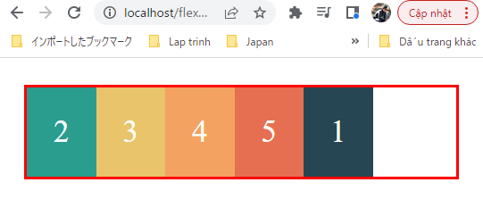
 | </style>
 | </head>

 | <body>
 | <div class="container">
 | <div class="box box-1">1</div>
 | <div class="box box-2">2</div>
 | <div class="box box-3">3</div>
 | <div class="box box-4">4</div>
 | <div class="box box-5">5</div>
 | </div>
 | </body>
 | </html>

flexbox\3.Flex-Items\1.Order\index.html
 | <!DOCTYPE html>
 | <html lang="en">
 | <head>
 | <meta charset="UTF-8" />
 | <meta name="viewport" content="width=device-width, initial-scale=1.0" />
 | <title>Flexbox</title>
 | <link rel="stylesheet" href="css/style.css" />

 | <style>
 | /* Flex Items Properties */
 | /* Order: default value - 0 */
 | .container {
 | display: flex;
 | }

 | .box-1 {
 | order: 1;
 | }

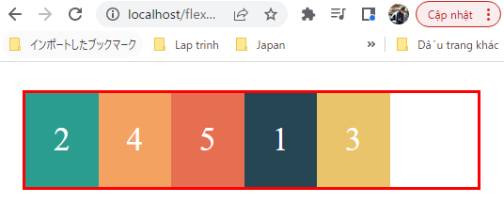
 | .box-3 {
 | order: 2; |  |  |  |  |  | → | Giá trị order của box 3 được set là 2 nên nó sẽ chuyển sang nằm sau box 1 đang có order là 1
 | }
 | </style>
 | </head>

 | <body>
 | <div class="container">
 | <div class="box box-1">1</div>
 | <div class="box box-2">2</div>
 | <div class="box box-3">3</div>
 | <div class="box box-4">4</div>
 | <div class="box box-5">5</div>
 | </div>
 | </body>
 | </html>

flexbox\3.Flex-Items\1.Order\index.html
 | <!DOCTYPE html>
 | <html lang="en">
 | <head>
 | <meta charset="UTF-8" />
 | <meta name="viewport" content="width=device-width, initial-scale=1.0" />
 | <title>Flexbox</title>
 | <link rel="stylesheet" href="css/style.css" />

 | <style>
 | /* Flex Items Properties */
 | /* Order: default value - 0 */
 | .container {
 | display: flex;
 | }

 | .box-1 {
 | order: 1;
 | }

 | .box-3 {
 | order: 2;
 | }

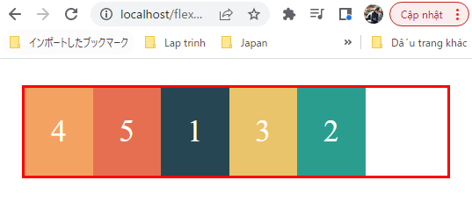
 | .box-2 {
 | order: 3; |  |  |  |  |  | → | Giá trị order của box 2 được set là 3 nên nó sẽ chuyển sang nằm sau box 3 đang có order là 2
 | }
 | </style>
 | </head>

 | <body>
 | <div class="container">
 | <div class="box box-1">1</div>
 | <div class="box box-2">2</div>
 | <div class="box box-3">3</div>
 | <div class="box box-4">4</div>
 | <div class="box box-5">5</div>
 | </div>
 | </body>
 | </html>

Flex basis
 | Thuộc tính flex-basis giúp set chiều cao(height) hoặc là chiều rộng(width) cho flex item dựa vào giá trị flex-direction của flex container là column hay row

構成
 | 1.Intro-setup
 | 2.Flex-Container
 | 3.Flex-Items
 |  | 1.Display-flex
 |  | 2.Flex-basis |  |  | → | new
 |  |  | css
 |  |  |  | style.css
 |  |  | index.html |  | → | code

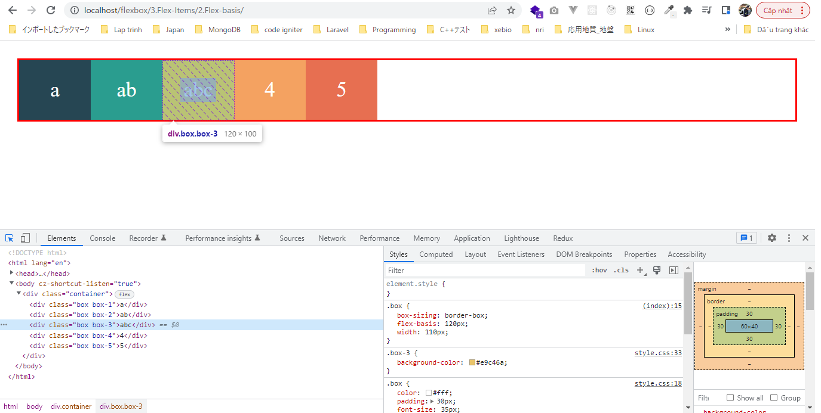
flexbox\3.Flex-Items\2.Flex-basis\index.html
 | <!DOCTYPE html>
 | <html lang="en">
 | <head>
 | <meta charset="UTF-8" />
 | <meta name="viewport" content="width=device-width, initial-scale=1.0" />
 | <title>Flexbox</title>
 | <link rel="stylesheet" href="css/style.css" />

 | <style>
 | .container { |  |  |  |  |  | → | Hiện tại flex container ko được set flex-direction giá trị gì có nghĩa là flex-direction có giá trị default là row
 | display: flex; |  |  |  |  |  |  | Lúc này flex-basis sẽ ghi đè lên giá trị width của các flex item
 | }

 | .box {
 | box-sizing: border-box;
 | flex-basis: 120px; |  |  |  |  |  | → | Khi chưa set gì cho flex-basis thì chiều rộng của các flex item sẽ tùy thuộc vào nội dung bên trong của các
 | } |  |  |  |  |  |  | box mà các box sẽ có độ dài khác nhau.
 | </style> |  |  |  |  |  |  | Khi set giá trị 120px thì chiều rộng của các flex item sẽ được set là 120px
 | </head> |  |  |  |  |  |  | Trong trường hợp này nếu set thêm thuộc tính width cho flex item thì nó vẫn nhận giá trị của flex-basis
 |  |  |  |  |  |  |  | chứ ko nhận giá trị của width
 | <body> |  |  |  |  |  |  | .box {
 | <div class="container"> |  |  |  |  |  |  | box-sizing: border-box;
 | <div class="box box-1">a</div> |  |  |  |  |  |  | flex-basis: 120px;
 | <div class="box box-2">ab</div> |  |  |  |  |  |  | width: 110px;
 | <div class="box box-3">abc</div> |  |  |  |  |  |  | }
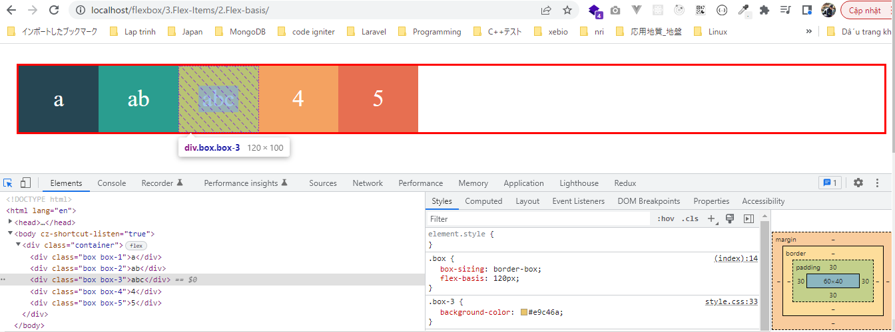
 | <div class="box box-4">4</div>
 | <div class="box box-5">5</div>
 | </div>
 | </body>
 | </html>

flexbox\3.Flex-Items\2.Flex-basis\index.html
 | <!DOCTYPE html>
 | <html lang="en">
 | <head>
 | <meta charset="UTF-8" />
 | <meta name="viewport" content="width=device-width, initial-scale=1.0" />
 | <title>Flexbox</title>
 | <link rel="stylesheet" href="css/style.css" />

 | <style>
 | .container {
 | display: flex;
 | flex-direction: column; |  |  |  |  |  | → | flex-direction được set là column do đó thuộc tính height của các flex item sẽ được ghi đè
 | }

 | .box {
 | box-sizing: border-box;
 | flex-basis: 120px; |  |  |  |  |  | → | Chiều cao của các flex item sẽ có giá trị là 120px
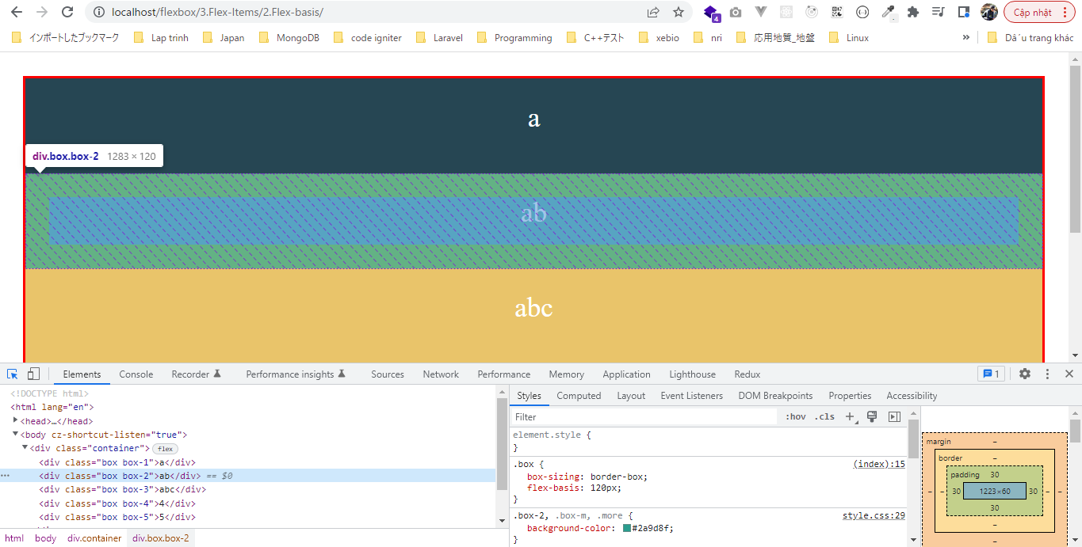
 | }
 | </style>
 | </head>

 | <body>
 | <div class="container">
 | <div class="box box-1">a</div>
 | <div class="box box-2">ab</div>
 | <div class="box box-3">abc</div>
 | <div class="box box-4">4</div>
 | <div class="box box-5">5</div>
 | </div>
 | </body>
 | </html>

Flex grow
 | Thuộc tính flex-grow cho phép tự động giãn các phần tử flex item để phủ đầy flex container bên ngoài
 | flex-grow cho biết tỷ lệ cộng vào chiều rộng của các flex item để lấp đầy flex container
 | Giá trị mặc định là 0

構成
 | 1.Intro-setup
 | 2.Flex-Container
 | 3.Flex-Items
 |  | 1.Display-flex
 |  | 2.Flex-basis
 |  | 3.Flex-grow |  |  | → | new
 |  |  | css
 |  |  |  | style.css
 |  |  | index.html |  | → | code

flexbox\3.Flex-Items\3.Flex-grow\index.html
 | <!DOCTYPE html>
 | <html lang="en">
 | <head>
 | <meta charset="UTF-8" />
 | <meta name="viewport" content="width=device-width, initial-scale=1.0" />
 | <title>Flexbox</title>
 | <link rel="stylesheet" href="css/style.css" />

 | <style>
 | /* flex-grow: default value - 0 */
 | .container {
 | display: flex;
 | max-width: 600px;
 | }

 | .box { |  |  |  |  |  |  |  |  | 200px là tổng chiều rộng ban đầu của 2 flex item
 | box-sizing: border-box; |  |  |  |  |  |  |  |  | 6px là tổng border 2 bên mỗi bên là 3px
 | flex-basis: 100px;
 | flex-grow: 1; |  |  |  |  |  | → | box1: 100px, flex-grow: 1; |  |  |  | box1 after: 100 + 394/4 = 198.5px | → | 100px là chiều rộng ban đầu, 394/4 là phần được cộng thêm
 | }
 |  |  |  |  |  |  |  |  | → | dư: 600-6-200=394px | →
 | .box-2 {
 | flex-grow: 3; |  |  |  |  |  | → | box2: 100px, flex-grow: 3; |  |  |  | box2 after: 100 + 394*3/4 = 395.5px | → | 100px là chiều rộng ban đầu, 394*3/4 là phần được cộng thêm
 | }
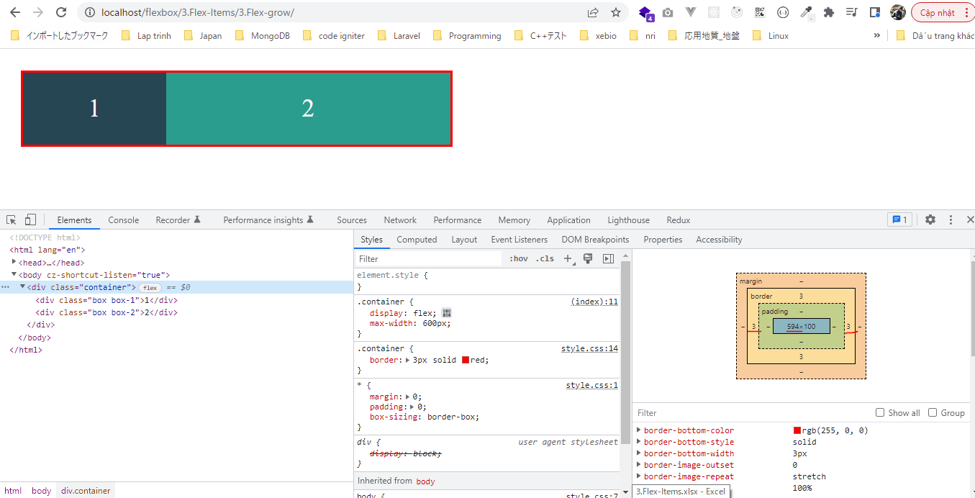
 | </style>
 | </head>

 | <body>
 | <div class="container">
 | <div class="box box-1">1</div>
 | <div class="box box-2">2</div>
 | </div>
 | </body>
 | </html>

Flex shrink
 | Thuộc tính flex-shrink ngược lại với thuộc tính flex-grow. Thuộc tính flex-grow áp dụng khi muốn giãn các phần tử flex item để lấp đầy độ rộng của flex container
 | Thuộc tính flex-shrink được áp dụng khi muốn co độ rộng các flex item khi độ rộng của flex container giảm xuống
 | Giá trị mặc định là 1

構成
 | 1.Intro-setup
 | 2.Flex-Container
 | 3.Flex-Items
 |  | 1.Display-flex
 |  | 2.Flex-basis
 |  | 3.Flex-grow
 |  | 4.Flex-shrink |  |  | → | new
 |  |  | css
 |  |  |  | style.css
 |  |  | index.html |  | → | code

flexbox\3.Flex-Items\4.Flex-shrink\index.html
 | <!DOCTYPE html>
 | <html lang="en">
 | <head>
 | <meta charset="UTF-8" />
 | <meta name="viewport" content="width=device-width, initial-scale=1.0" />
 | <title>Flexbox</title>
 | <link rel="stylesheet" href="css/style.css" />

 | <style>
 | /* flex-shrink: default value - 1 */
 | .container {
 | display: flex;
 | max-width: 800px; |  |  |  |  |  | → | Trạng thái ban đầu của trình duyệt thì flex container rộng 800px
 | }

 | .box {
 | box-sizing: border-box;
 | flex-basis: 300px; |  |  |  |  |  | → | Ban đầu mỗi box có chiều rộng là 300px
 | }

 | .box-1 {
 | flex-shrink: 1; |  |  |  |  |  | → | Sau khi co trình duyệt lại để flex container có chiều rộng là 564px(ko tính border) thì box 1 co lại rộng 292.8px
 | } |  |  |  |  |  |  | Vậy phần co lại là 300-292.8=7.2px

 | .box-2 {
 | flex-shrink: 4; |  |  |  |  |  | → | Sau khi co trình duyệt lại để flex container có chiều rộng là 564px(ko tính border) thì box 1 co lại rộng 271.2px
 | } |  |  |  |  |  |  | Vậy phần co lại là 300-271.2=28.8px(gấp 4 lần phần co lại của box 1)
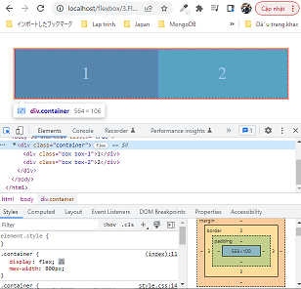
 | </style>
 | </head>

 | <body>
 | <div class="container">
 | <div class="box box-1">1</div>
 | <div class="box box-2">2</div>
 | </div>
 | </body>
 | </html>

Flex shorthand
 | Thuộc tính flex là 1 shorthand giành cho flex-grow, flex-shrink và flex-basis
 | giá trị mặc định là: 0 1 auto

構成
 | 1.Intro-setup
 | 2.Flex-Container
 | 3.Flex-Items
 |  | 1.Display-flex
 |  | 2.Flex-basis
 |  | 3.Flex-grow
 |  | 4.Flex-shrink
 |  | 5.Flex-shorthand |  |  | → | new
 |  |  | css
 |  |  |  | style.css
 |  |  | index.html |  | → | code

flexbox\3.Flex-Items\5.Flex-shorthand\index.html
 | <!DOCTYPE html>
 | <html lang="en">
 | <head>
 | <meta charset="UTF-8" />
 | <meta name="viewport" content="width=device-width, initial-scale=1.0" />
 | <title>Flexbox</title>
 | <link rel="stylesheet" href="css/style.css" />

 | <style>
 | /* flex: flex-grow flex-shrink flex-basis */
 | /* flex: 0 1 auto */
 | .container {
 | display: flex;
 | }

 | .box {
 | flex: 0 1 auto;
 | }
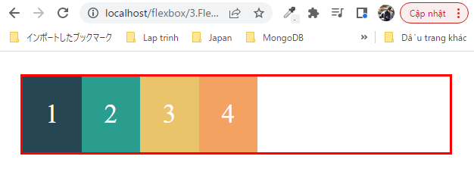
 | </style>
 | </head>

 | <body>
 | <div class="container">
 | <div class="box box-1">1</div>
 | <div class="box box-2">2</div>
 | <div class="box box-3">3</div>
 | <div class="box box-4">4</div>
 | </div>
 | </body>
 | </html>

Align self
 | Tương tự như thuộc tính align-items, nhưng align-items áp dụng cho flex container, align-self áp dụng cho flex item

構成
 | 1.Intro-setup
 | 2.Flex-Container
 | 3.Flex-Items
 |  | 1.Display-flex
 |  | 2.Flex-basis
 |  | 3.Flex-grow
 |  | 4.Flex-shrink
 |  | 5.Flex-shorthand
 |  | 6.Align-self |  |  | → | new
 |  |  | css
 |  |  |  | style.css
 |  |  | index.html |  | → | code

flexbox\3.Flex-Items\6.Align-self\index.html
 | <!DOCTYPE html>
 | <html lang="en">
 | <head>
 | <meta charset="UTF-8" />
 | <meta name="viewport" content="width=device-width, initial-scale=1.0" />
 | <title>Flexbox</title>
 | <link rel="stylesheet" href="css/style.css" />

 | <style>
 | /* align-self: auto | flex-start | flex-end | center | baseline | stretch */
 | .container {
 | display: flex;
 | height: 400px;
 | align-items: flex-start; |  |  |  |  |  | → | Các flex item sẽ nằm từ phía trên(xuất phát từ phía trên của dòng theo trục CROSS AXIS. Chiều cao của
 | } |  |  |  |  |  |  | các flex item

 | .box-1 {
 | align-self: center; |  |  |  |  |  | → | Cho box 1 nằm ở giữa
 | }

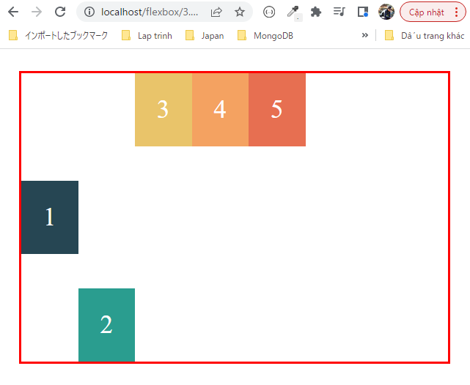
 | .box-2 {
 | align-self: flex-end; |  |  |  |  |  | → | Cho box 2 nằm ở dưới dùng
 | }
 | </style>
 | </head>

 | <body>
 | <div class="container">
 | <div class="box box-1">1</div>
 | <div class="box box-2">2</div>
 | <div class="box box-3">3</div>
 | <div class="box box-4">4</div>
 | <div class="box box-5">5</div>
 | </div>
 | </body>
 | </html>

